diagrama burndown
Sprint 1 - Diagrama Burndown
SPRINT 1
 |  | Ideal | Real | Completadas | Remanentes | hrs tbjo
 | día 0 | 36 | 38 | 0 | 9 | 0
 | día 1 | 32 | 32 | 2 | 7 | 6
 | día 2 | 28 | 31 | 0 | 7 | 1
 | día 3 | 24 | 25 | 1 | 6 | 6
 | día 4 | 20 | 20 | 1 | 5 | 5
 | día 5 | 16 | 14 | 2 | 3 | 6
 | día 6 | 12 | 12 | 0 | 3 | 2
 | día 7 | 8 | 8 | 1 | 2 | 4
 | día 8 | 4 | 3 | 1 | 1 | 5
 | día 9 | 0 | 0 | 1 | 0 | 3

 |  |  |  |  |  | 38

Sprint 2 - Diagrama Burndown
SPRINT 2
 |  | Ideal | Real | Completadas | Remanentes | hrs tbjo
 | día 0 | 55 | 51 | 0 | 10 | 0
 | día 1 | 51 | 47 | 1 | 9 | 4
 | día 2 | 47 | 43 | 0 | 9 | 4
 | día 3 | 43 | 38 | 1 | 8 | 5
 | día 4 | 39 | 32 | 1 | 7 | 6
 | día 5 | 35 | 27 | 0 | 7 | 5
 | día 6 | 31 | 23 | 0 | 7 | 4
 | día 7 | 27 | 20 | 2 | 5 | 3
 | día 8 | 23 | 17 | 0 | 5 | 3
 | día 9 | 19 | 13 | 1 | 4 | 4
 | día 10 | 15 | 11 | 1 | 3 | 2
 | día 11 | 11 | 8 | 0 | 3 | 3
 | día 12 | 7 | 6 | 0 | 3 | 2
 | día 13 | 3 | 4 | 0 | 3 | 2
 | día 14 | 0 | 0 | 1 | 2 | 4

 |  |  |  |  |  | 51

Sprint 3 - Diagrama Burndown
SPRINT 3
 |  | Ideal | Real | Completadas | Remanentes | hrs tbjo
 | día 0 | 68 | 55 | 0 | 8 | 0
 | día 1 | 64 | 51 | 1 | 7 | 4
 | día 2 | 60 | 47 | 1 | 6 | 4
 | día 3 | 56 | 43 | 0 | 6 | 4
 | día 4 | 52 | 40 | 1 | 5 | 3
 | día 5 | 48 | 36 | 1 | 4 | 4
 | día 6 | 44 | 34 | 0 | 4 | 2
 | día 7 | 40 | 32 | 1 | 3 | 2
 | día 8 | 36 | 28 | 0 | 3 | 4
 | día 9 | 32 | 23 | 0 | 3 | 5
 | día 10 | 28 | 19 | 0 | 3 | 4
 | día 11 | 24 | 15 | 0 | 3 | 4
 | día 12 | 20 | 12 | 1 | 2 | 3
 | día 13 | 16 | 9 | 0 | 2 | 3
 | día 14 | 12 | 6 | 0 | 2 | 3
 | día 15 | 8 | 4 | 1 | 1 | 2
 | día 16 | 4 | 1 | 0 | 1 | 3
 | día 17 | 0 | 0 | 0 | 1 | 1

 |  |  |  |  |  | 55

Sprint 4 - Diagrama Burndown
SPRINT 4
 |  | Ideal | Real | Completadas | Remanentes | hrs tbjo
 | día 0 | 74 | 76 | 0 | 11 | 0
 | día 1 | 70 | 72 | 1 | 10 | 4
 | día 2 | 66 | 68 | 1 | 9 | 4
 | día 3 | 62 | 64 | 1 | 8 | 4
 | día 4 | 58 | 61 | 0 | 8 | 3
 | día 5 | 54 | 56 | 1 | 7 | 5
 | día 6 | 50 | 51 | 0 | 7 | 5
 | día 7 | 46 | 46 | 0 | 7 | 5
 | día 8 | 42 | 41 | 1 | 6 | 5
 | día 9 | 38 | 36 | 0 | 6 | 5
 | día 10 | 34 | 33 | 0 | 6 | 3
 | día 11 | 30 | 30 | 0 | 6 | 3
 | día 12 | 26 | 26 | 1 | 5 | 4
 | día 13 | 22 | 22 | 0 | 5 | 4
 | día 14 | 18 | 18 | 1 | 4 | 4
 | día 15 | 14 | 14 | 0 | 4 | 4
 | día 16 | 10 | 10 | 1 | 3 | 4
 | día 17 | 6 | 6 | 1 | 2 | 4
 | día 18 | 3 | 2 | 1 | 1 | 4
 | día 19 | 0 | 0 | 1 | 0 | 2

Sprint 5 - Diagrama Burndown
 |  |  |  |  |  | 76
SPRINT 5
 |  | Ideal | Real | Completadas | Remanentes | hrs tbjo
 | día 0 | 74 | 57 | 0 | 9 | 0
 | día 1 | 69 | 53 | 1 | 8 | 4
 | día 2 | 64 | 49 | 1 | 7 | 4
 | día 3 | 59 | 45 | 0 | 7 | 4
 | día 4 | 54 | 42 | 0 | 7 | 3
 | día 5 | 49 | 39 | 1 | 6 | 3
 | día 6 | 44 | 35 | 0 | 6 | 4
 | día 7 | 39 | 30 | 0 | 6 | 5
 | día 8 | 34 | 24 | 2 | 4 | 6
 | día 9 | 29 | 20 | 0 | 4 | 4
 | día 10 | 24 | 17 | 1 | 3 | 3
 | día 11 | 19 | 14 | 0 | 3 | 3
 | día 12 | 14 | 10 | 1 | 2 | 4
 | día 13 | 9 | 7 | 0 | 2 | 3
 | día 14 | 4 | 4 | 1 | 1 | 3
 | día 15 | 0 | 0 | 1 | 0 | 4

 |  |  |  |  |  | 57

Diagrama Burndown Del Proyecto
 |  | 307 |  |  | 47 | 277
PROYECTO
 |  | Ideal | Real | Completadas | Remanentes | hrs tbjo
 | día 0 | 307 | 277 | 0 | 47 | 0
 | día 1 | 303 | 271 | 2 | 45 | 6
 | día 2 | 299 | 270 | 0 | 45 | 1
 | día 3 | 295 | 264 | 1 | 44 | 6
 | día 4 | 291 | 259 | 1 | 43 | 5
 | día 5 | 287 | 253 | 2 | 41 | 6
 | día 6 | 283 | 251 | 0 | 41 | 2
 | día 7 | 279 | 247 | 1 | 40 | 4
 | día 8 | 275 | 242 | 1 | 39 | 5
 | día 9 | 271 | 239 | 1 | 38 | 3
 | día 10 | 267 | 235 | 1 | 37 | 4
 | día 11 | 263 | 231 | 0 | 37 | 4
 | día 12 | 259 | 226 | 1 | 36 | 5
 | día 13 | 255 | 220 | 1 | 35 | 6
 | día 14 | 251 | 215 | 0 | 35 | 5
 | día 15 | 247 | 211 | 0 | 35 | 4
 | día 16 | 243 | 208 | 2 | 33 | 3
 | día 17 | 239 | 205 | 0 | 33 | 3
 | día 18 | 235 | 201 | 1 | 32 | 4
 | día 19 | 231 | 199 | 1 | 31 | 2
 | día 20 | 227 | 196 | 0 | 31 | 3
 | día 21 | 223 | 194 | 0 | 31 | 2
 | día 22 | 219 | 192 | 0 | 31 | 2
 | día 23 | 216 | 188 | 1 | 30 | 4
 | día 24 | 212 | 184 | 1 | 29 | 4
 | día 25 | 208 | 180 | 1 | 28 | 4
 | día 26 | 204 | 176 | 0 | 28 | 4
 | día 27 | 200 | 173 | 1 | 27 | 3
 | día 28 | 196 | 169 | 1 | 26 | 4
 | día 29 | 192 | 167 | 0 | 26 | 2
 | día 30 | 188 | 165 | 1 | 25 | 2
 | día 31 | 184 | 161 | 0 | 25 | 4
 | día 32 | 180 | 156 | 0 | 25 | 5
 | día 33 | 176 | 152 | 0 | 25 | 4
 | día 34 | 172 | 148 | 0 | 25 | 4
 | día 35 | 168 | 145 | 1 | 24 | 3
 | día 36 | 164 | 142 | 0 | 24 | 3
 | día 37 | 160 | 139 | 0 | 24 | 3
 | día 38 | 156 | 137 | 1 | 23 | 2
 | día 39 | 152 | 134 | 0 | 23 | 3
 | día 40 | 148 | 133 | 0 | 23 | 1
 | día 41 | 144 | 129 | 1 | 22 | 4
 | día 42 | 140 | 125 | 1 | 21 | 4
 | día 43 | 136 | 121 | 1 | 20 | 4
 | día 44 | 132 | 118 | 0 | 20 | 3
 | día 45 | 128 | 113 | 1 | 19 | 5
 | día 46 | 124 | 108 | 0 | 19 | 5
 | día 47 | 120 | 103 | 0 | 19 | 5
 | día 48 | 116 | 98 | 1 | 18 | 5
 | día 49 | 112 | 93 | 0 | 18 | 5
 | día 50 | 108 | 90 | 0 | 18 | 3
 | día 51 | 104 | 87 | 0 | 18 | 3
 | día 52 | 100 | 83 | 1 | 17 | 4
 | día 53 | 96 | 79 | 0 | 17 | 4
 | día 54 | 92 | 75 | 1 | 16 | 4
 | día 55 | 88 | 71 | 0 | 16 | 4
 | día 56 | 84 | 67 | 1 | 15 | 4
 | día 57 | 80 | 63 | 1 | 14 | 4
 | día 58 | 77 | 59 | 1 | 13 | 4
 | día 59 | 74 | 57 | 1 | 12 | 2
 | día 60 | 69 | 53 | 1 | 11 | 4
 | día 61 | 64 | 49 | 1 | 10 | 4
 | día 62 | 59 | 45 | 0 | 10 | 4
 | día 63 | 54 | 42 | 0 | 10 | 3
 | día 64 | 49 | 39 | 1 | 9 | 3
 | día 65 | 44 | 35 | 0 | 9 | 4
 | día 66 | 39 | 30 | 0 | 9 | 5
 | día 67 | 34 | 24 | 2 | 7 | 6
 | día 68 | 29 | 20 | 0 | 7 | 4
 | día 69 | 24 | 17 | 1 | 6 | 3
 | día 70 | 19 | 14 | 0 | 6 | 3
 | día 71 | 14 | 10 | 1 | 5 | 4
 | día 72 | 9 | 7 | 0 | 5 | 3
 | día 73 | 4 | 4 | 1 | 4 | 3
 | día 74 | 0 | 0 | 1 | 3 | 4

tablero de tareas
PENDIENTE | EN CURSO | TERMINADO | OBJETIVO: | Bata lista!
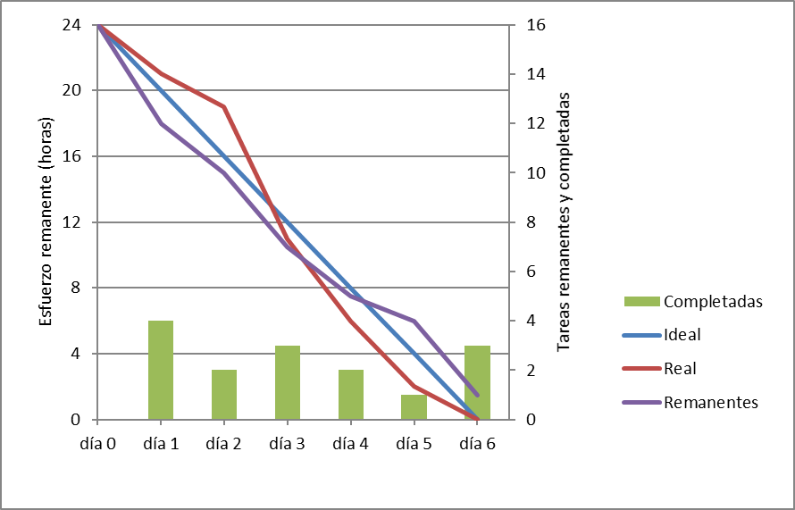
 |  |  | < AQUÍ GRÁFICO >

 |  |  | NO PLANIFICADO |  | SIGUIENTES

